Planilha1
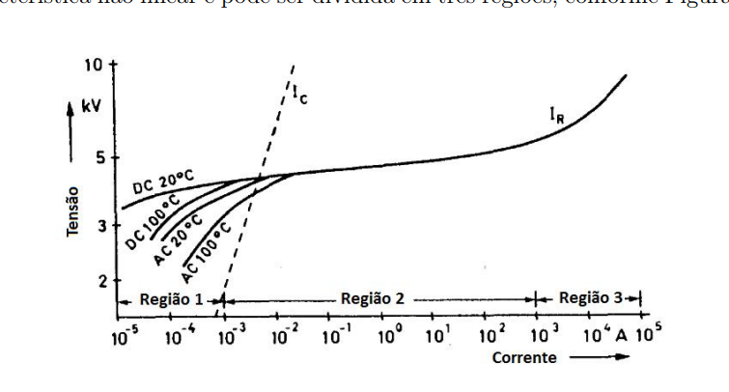
-0.0000092
0.0000092 | 0.00035

